有价值的杂项掉落
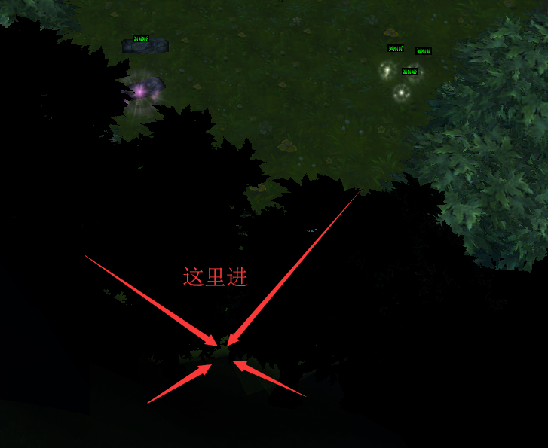
 | 道具名 | 掉落怪物/几率 | 用途 | 备注
拉哈林森林 1-70级 | 黑暗的碎片-1 | 拉哈林森林的精灵 机率 ???% | 用于合成黑暗致命之戒
 | 拉哈林森林的精华 | 拉哈林森林的精灵 掉落 拉哈林森林的精华 机率 5.00% | 用于合成萌新专用宝石 拉哈林森林的宝藏
 |  | 烟子盗匪团员 掉落 拉哈林森林的精华 机率 5.00%
 | 魔力操纵杆 | [隐藏] 月夜之鹰 掉落 魔力操纵杆 机率 5.00% | 用于在图书馆购买隐藏的新手套装（75硬币） 以及合成某个隐藏武器 | 月夜之鹰位置（200级 ）----->

雷乌斯雪山 70-130级 | 黑暗的碎片-2 | 小怪 掉落 机率 0.35+% | 用于合成黑暗致命之戒

索利达尔湿地 130-210级 | 黑暗的碎片-3 | 小怪 掉落 机率 0.35+% | 用于合成黑暗致命之戒
 | 灵魂硬币 | 巫妖门前小怪 掉落 机率 3% | 合成装备

被遗弃的城堡 180-300级 | 黑暗的碎片-4 | 皇家骑士 掉落 机率 0.45% | 用于合成黑暗致命之戒

岩石谷 260-330级 | 黑暗的碎片-5 | 地精修理工/机甲精灵 掉落 机率 0.7% | 用于合成黑暗致命之戒
 | 灵魂束 | 地精修理工/机甲精灵 掉落 机率 0.90% | 合成常用材料

风之谷 330-400级 | 月亮微尘 | 风元素 掉落 机率 30.00%
 | 黑暗的碎片-6 | 黑色童子军 掉落 机率 0.35% | 用于合成黑暗致命之戒

水晶殿 400-500级 | 魔法粉末 | 魔晶石傀儡 掉落 机率 40.00%

低语森林 500-600级 | 青涩的魔力 | 低语森林钢蟹 掉落 机率 10%

ps：【召唤】符文的觉醒 BOSS亚当的召唤器 为未开放内容，无实际意义。

